المؤشرات الكلية

سوق العراق للاوراق المالية
جلسة الاحد 2026/6/7 |  |  |  | تقرير أسعار الأسهم المتداولة لسوق العراق للأوراق المالية
الجلسة (97)
الاسهم المتداولة المدرجة و OTC |  |  | 396,717,002 |  |  | قيمة الأسهم المتداولة المدرجة و OTC |  | 855,905,016 |  |  | صفقات الشركات المدرجة وOTC | 1025
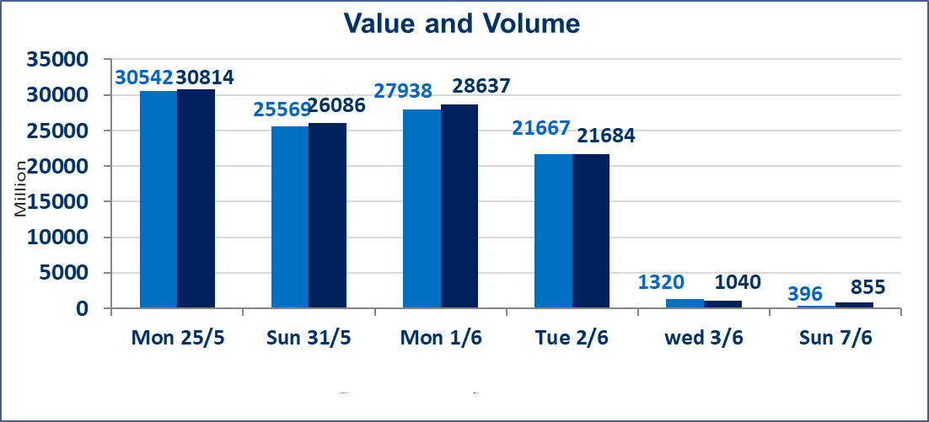
المؤشر60 ISX اليوم | 944.06 |  | نقطة |  |  | المؤشر15 ISX اليوم | 1208.52 | نقطة
المؤشر 60 ISX السابق | 950.64 |  | نقطة |  |  | المؤشر 15 ISX السابق | 1207.93 | نقطة
نسبة التغير | -0.69 |  | % |  |  | نسبة التغير | 0.05 | %
عدد النقاط | -6.58 |  | نقطة |  |  | عدد النقاط | 0.59 | نقطة

الشركات المدرجة | 103 | OTC | 14 | 117 |  | الشركات غير المتداولة المدرجة | 39 | OTC | 14 | 53
الشركات المتداولة | 47 | OTC | 0 | 47 |  | الشركات المرتفعة |  |  | 9
شركات الهيئة العامة |  |  |  | 6 |  | الشركات المنخفضة |  |  | 13
الموقوفة بقرار من هيأة الأوراق المالية |  |  |  | 11
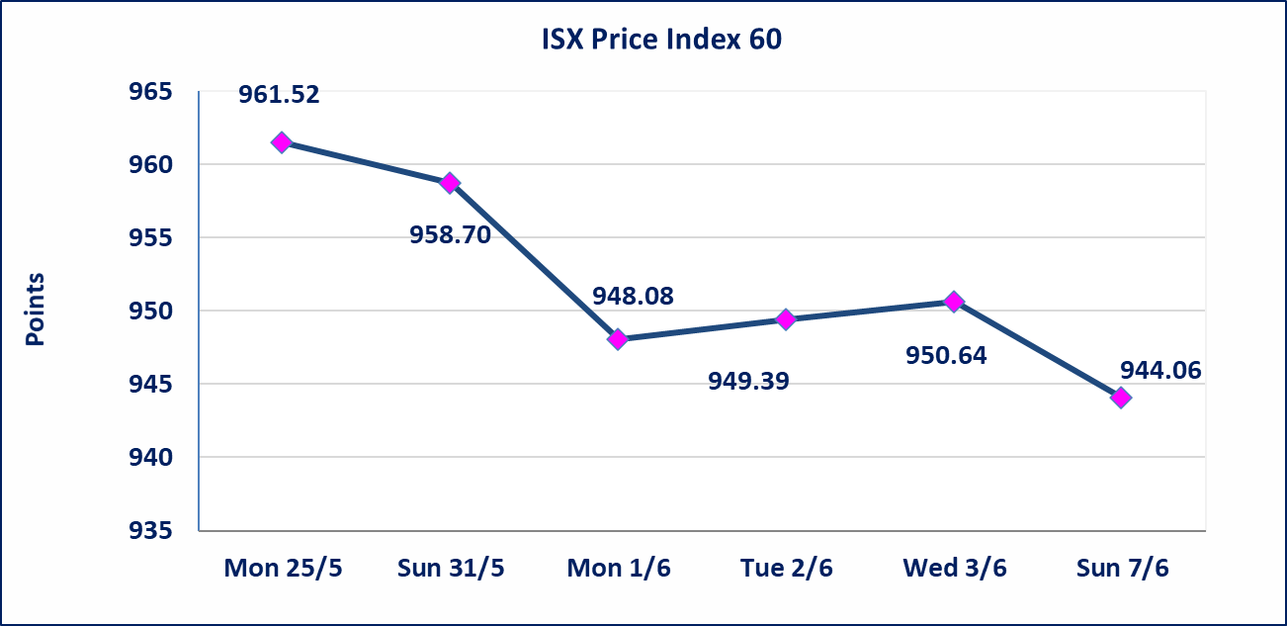
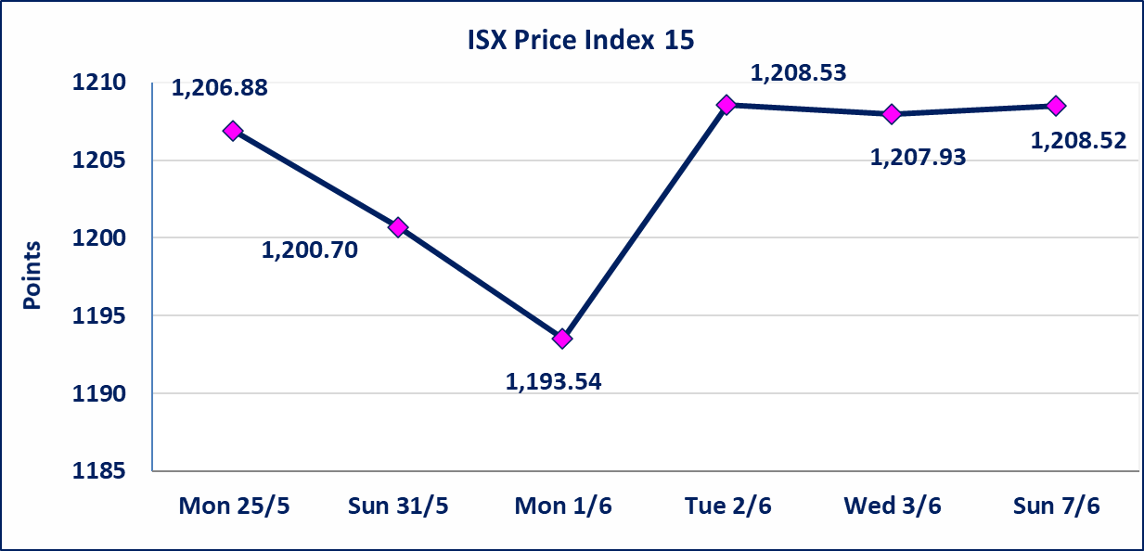

اليم الازرق للتجارة العامة(SYAM) | تم البدء بعمليات ايداع شهادات اسهم المساهمين لشركة اليم الازرق للتجارة العامة إعتباراً من جلسة الاربعاء 2026/6/3 وسيتم اطلاق التداول إعتباراً من جلسة الاربعاء 2026/6/24 بعد ايداع 5% من رأس المال او بعد مرور (21) يوم من تاريخ بدء الايداع في منصة الشركات غير المدرجة ISX-OTC.
المصير للتامين(NMAS) | تم البدء بعمليات ايداع شهادات اسهم المساهمين لشركة المصير للتامين إعتباراً من جلسة الثلاثاء 2026/6/2 وسيتم اطلاق التداول إعتباراً من جلسة الثلاثاء 2026/6/23 بعد ايداع 5% من رأس المال او بعد مرور (21) يوم من تاريخ بدء الايداع في منصة الشركات غير المدرجة ISX-OTC.
دار الثقة للتامين(NDAR) | تم البدء بعمليات ايداع شهادات اسهم المساهمين لشركة دار الثقة للتامين إعتباراً من جلسة الثلاثاء 2026/6/2 وسيتم اطلاق التداول إعتباراً من جلسة الثلاثاء 2026/6/23 بعد ايداع 5% من رأس المال او بعد مرور (21) يوم من تاريخ بدء الايداع في منصة الشركات غير المدرجة ISX-OTC.
زين للتامين(NZAI) | تم البدء بعمليات ايداع شهادات اسهم المساهمين لشركة زين للتامين إعتباراً من جلسة الثلاثاء 2026/6/2 وسيتم اطلاق التداول إعتباراً من جلسة الثلاثاء 2026/6/23 بعد ايداع 5% من رأس المال او بعد مرور (21) يوم من تاريخ بدء الايداع في منصة الشركات غير المدرجة ISX-OTC.
الوطنية للصناعات الغذائية (INFF) | تم البدء بعمليات ايداع شهادات اسهم المساهمين لشركة الوطنية للصناعات الغذائية إعتباراً من جلسة الاحد 2026/5/24 وسيتم اطلاق التداول إعتباراً من جلسة الاحد 2026/6/14 بعد ايداع 5% من رأس المال او بعد مرور (21) يوم من تاريخ بدء الايداع في منصة الشركات غير المدرجة ISX-OTC.
الحد الأعلى والادنى للتغير في السعر | نسبة التغير الحدود الدنيا للحركة السعرية للاسهم من (5% الى 10%) والحدود العليا من(10% الى 25%)في كافة المنصات ماعدا منصة OTC.
Web site : www.isx-iq.net E-mail : info-isx@isx-iq.net |  |  |  |  | 07834000034 - 07711211522 : ص . ب :3607 العلوية الهاتف |  |  |  |  |  | بغداد /الكرادة/ قرب المسرح الوطني /مجاور مصرف الخليج التجاري

نسبة التغير
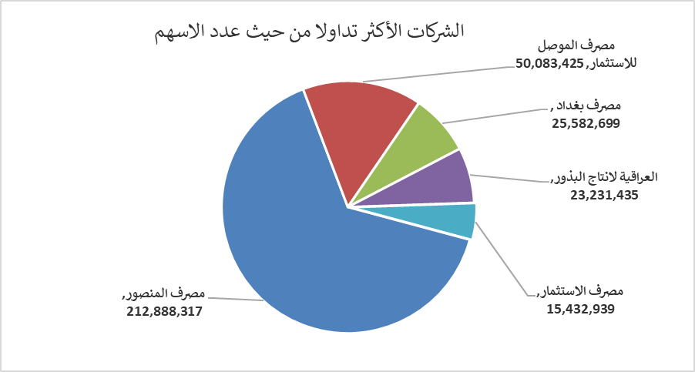
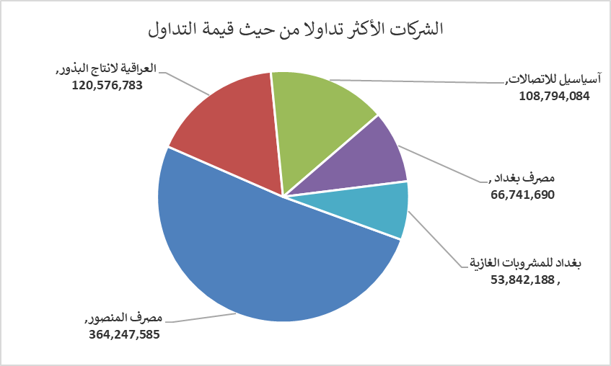
الشركات الأكثر ارتفاعاً وانخفاضاً

نسبة التغير لاسعار الاغلاق الاكثر ارتفاعاً |  |  |  | نسبة التغير لاسعار الاغلاق الاكثر انخفاضاً
اسم الشركة | اغلاق | التغير(%) | الاسهم المتداولة | اسم الشركة | اغلاق | التغير (%) | الاسهم المتداولة
المنصور للصناعات الدوائية | 2.460 | 11.31 | 9,661 | مصرف الموصل للاستثمار | 0.130 | -7.14 | 50,083,425
الحمراء للتامين | 5.400 | 11.11 | 23,140 | فنادق المنصور | 67.000 | -6.94 | 60,242
مصرف اشور الدولي | 0.270 | 3.85 | 1,000,000 | الخاتم للاتصالات | 4.740 | -2.87 | 1,155,209
العراقية لانتاج البذور | 5.250 | 2.14 | 23,231,435 | الصناعات الخفيفة | 1.210 | -1.63 | 5,072,372
الفلوجة لانتاج المواد الانشائية | 2.830 | 1.07 | 749,480 | الصناعات الالكترونية | 1.350 | -1.46 | 3,779,927

الشركات الاكثر نشاطا حسب الاسهم المتداولة (حجم التداول) |  |  |  | الشركات الاكثر نشاطا حسب القيمة المتداولة
اسم الشركة | اغلاق | التغير(%) | الاسهم المتداولة | اسم الشركة | اغلاق | التغير (%) | القيمة المتداولة
مصرف المنصور | 1.710 | -0.58 | 212,888,317 | مصرف المنصور | 1.710 | -0.58 | 364,247,585
مصرف الموصل للاستثمار | 0.130 | -7.14 | 50,083,425 | العراقية لانتاج البذور | 5.250 | 2.14 | 120,576,783
مصرف بغداد | 2.610 | 0.38 | 25,582,699 | آسياسيل للاتصالات | 15.960 | -0.06 | 108,794,084
العراقية لانتاج البذور | 5.250 | 2.14 | 23,231,435 | مصرف بغداد | 2.610 | 0.38 | 66,741,690
مصرف الاستثمار | 0.250 | 0.00 | 15,432,939 | بغداد للمشروبات الغازية | 6.150 | -0.49 | 53,842,188

